Modelo 03
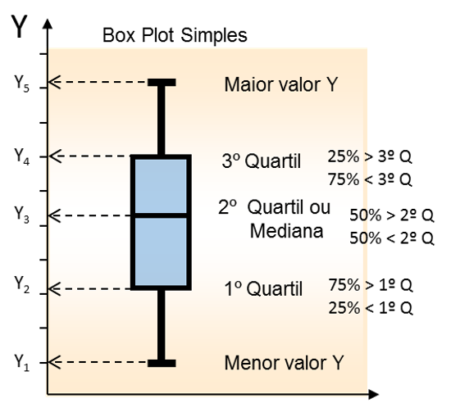
Excel Intermediário Capítulo 08 Aula 137

3) Utilize um gráfico do tipo caixa estreita

Medicamentos | Dosagem 1 | Dosagem 2
Remédio A | 2.1569 | 2.1540
Remédio B | 0.5000 | 0.0928
Remédio C | 0.9095 | 2.9966
Remédio D | 2.9336 | 2.7646
Remédio E | 2.2323 | 0.5921
Remédio F | 0.7000 | 1.0869
Remédio G | 0.6836 | 0.4017
Remédio H | 0.5478 | 0.5331
Remédio I | 1.4512 | 1.9050

